Datos personales
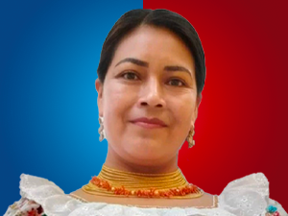

Nombres: | Rosa Margarita
Apellidos: | Arotingo Cushcagua
Facebook: | https://www.facebook.com/rosa.arotingo
Twitter: | @MargaritaAroti1
Descripción:

